Inicial
Seja bem vindo a Planilha de Controle de estoque da Net Planilhas. | EstoqueUp
Abaixo segue uma explicação sobre o funcionamento da planilha de controle de estoque. | Novo Produto da NetPlanilhas.
Qualquer dúvida entre em contato pelo e-mail: contato@netplanilhas.com.br | www.estoqueup.com.br
IMPORTANTE: Planilha compatível com Excel 2007 ou superior.

Controle de Estoque
Planilha para registrar os valores e as datas dos lançamentos de produtos diversos. Ou seja, entradas e saídas de mercadorias no seu estoque. A função dessa planilha é mostrar de forma clara e simples a situação atual do seu estoque, e possibilitado a tomada de decições como o que comprar e quando compar.

Um sistema de estoque não varia muito, que varia na maioria das vezes são como são informados os dados e a disposição dos mesmos e oque é informado, caso já tenha usado algum sistema ou planilha perceberá isso.

Toda a movimentação de estoque deve e precisa ser registrada, pois dessa maneira, fica fácil para identificar quando um determinado produto tem muita saída, e assim prever quando é a melhor época para poder fazer a compra so mesmo com um melhor preço.

Funcionamento

A planilha é para registros isolados, ou seja cada lançamento indivudial. Isso possibilita um melhor detalhamento do que ocorreu com o produto.

Aba Cadastro-Estoque
Local onde você cadastra os produtos e visualiza o seu estoque atual ou de uma data específica
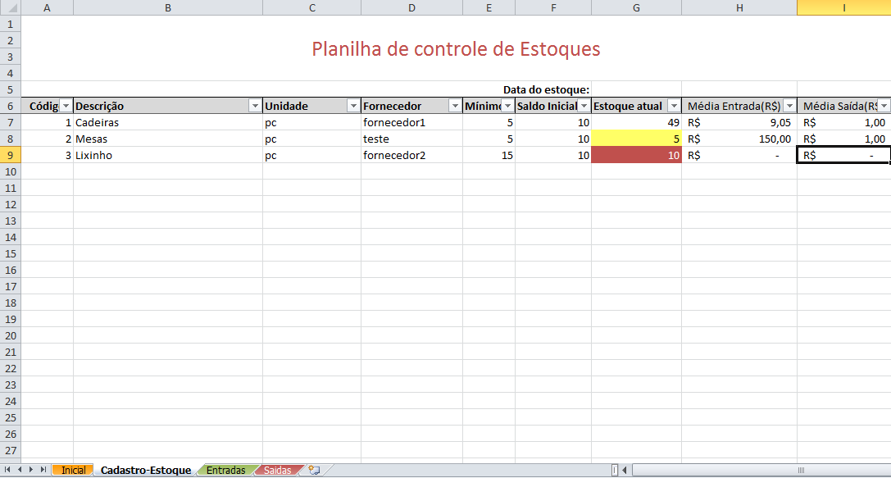

Aba Entradas
Local onde você faz os lançamentos de entrada no estoque

Aba Saidas
Local onde você faz os lançamentos de saída no estoque

